Sayfa1
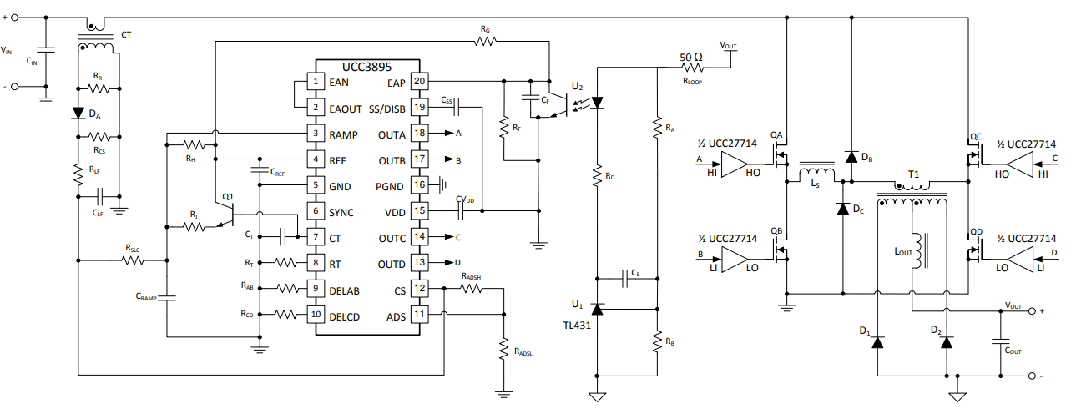
Sabitler |  |  |  |  | Riple

Output voltage transient Vtran %90 => +-xx Volt | 5 |  | AC Normal Pik Gerilimi | 325.26911935 | Doğrultulmuş min değer | 276.47875144 | Vinmin | 292.74220741
Giriş Gerilimi AC V | 230 |  | AC Şebekede %10 düşüş olduğu durum durumda pik | 292.74220741 | Doğrultulmuş min değer Şebeke %10 düşük | 248.8308763 | VinMax | 357.79603128
Şebeke Dalgalanma oranı %10 | 0.1 |  | AC Şebekede %10 yükseliş olduğu durumda pik | 357.79603128 | Doğrultulmuş min değer Şebeke %10 yüksek | 304.12662659 | Vin | 325.26911935
Riple Oranı %20 | 0.15
SMPS Gücü W | 1000
SMPS Verim >= 90 | 0.9 |  | Transformatör Hesabı |  | Trafo Tasarımı Hesabı |  | Fetlerin seçimi
SMPS Duty max %70 PFC içindir | 0.7 |  | a=Np/Ns olsun => A= | 1.4616230042 | Np * (dΦ/dt) = Vin => Np * dΦ = Vin * dt |  | Ortalama Coss çıkış kapasitansı(F) | 3.1050357877E-11 | 31.050357877 | pF
Çıkış Gerilimi Vout | 140 |  | DutyCycle => Dtyp = | 0.63329506215 | Φ => B * Ae |  | Fettin üzerindeki kayıp güç Pq(abcd) Watt | 4.995287344
Vf Diyot Üzerine Düşen Gerilim | 0.5 |  | Manyetik endüktans akımı =>Δ ILout = | 1.4285714286 | Δt | 0.000005 | 4 mosfet için toplam kayıp Pqabcd W | 19.981149376
Çıkış akımı riple dalgalanması %20 | 0.2 |  | mıknatıslayıcı akım endüktaansı Lmag(Henry) >= | 0.0012203741547 | Primer Tur sayısı = Np = (Vin * Δt) / (ΔB * Ae) | 24 | Çıkış Kapasitörü Hesabı
Çalışma frekansı Fsw | 100000 |  | Sekonder akımının pik değeri => Ips = | 7.8571428571 | 1. Sekonder Tur Sayısı = Np * 1 / A | 16 | thu hesabı (Saniye) | 8.2508611016E-06 | 8.2508611016 | Mikro saniye
Akım Transformatörü Çevirme Oranı | 100 |  | Sekonder akımının minimum değeri => Ims = | 6.4285714286 | 2. Sekonder Tur Sayısı = Np * 1 / A | 16 | ESRcout Hesabı <= olmalı (OHM) | 0.7
 |  |  | Sekonder akımının ortalama(mean) değeri => Ims2 = | 7.1428571429 | Lmag trafo değerinin bulunumu (Henry) | 0.0039821471071 | Cout >= olmalı | 0.00010608249988 | 106.08249988 | mikro Farat
Trafo primer DC Resistance | 0.215 |  | Sekonder taraftaki akım 3 şekilde oluşur |  | primer Kablo Kalınlığı mm^2 | 2.0919501468 | Icout_RMS | 0.82478609884
Trafo Sekonder DC resistance | 0.00058 |  | Sekonder Irmss1 = | 4.2328083664 | Sekonder Kablo kalınlığı mm^2 | 1.7122452583 | Paralellenecek Kapasitör adeti | 2.2570744655 | => ~3
Seçilen Trafo Nüvesi | EE5747S |  | Sekonder Irmss2 = | 2.9058350867 | Acu ( Toplam trafodaki kaplanan alan) mm^2 | 105.1408028 | ESR Cout Paralellenecek Kapasitör direnci OHM | 0.01
Ae Trafonun yüzey alanı (m+A18:B59etrekare) | 0.000343 |  | Sekonder Irmss3 = | 0.15971914125 | Sarım faktörü Acu / Aw | 0.36255449241 | Kapasitördeki güç kaybı | 0.0068027210884
ΔB (Manyetik akı değişimi) | 0.2 |  | Toplam Sekonder Irms | 5.136735775 | Trafoya kabloları sarma ile ilgili konulara bak |  | Sekonder Doğrultucu Diode Hesabı
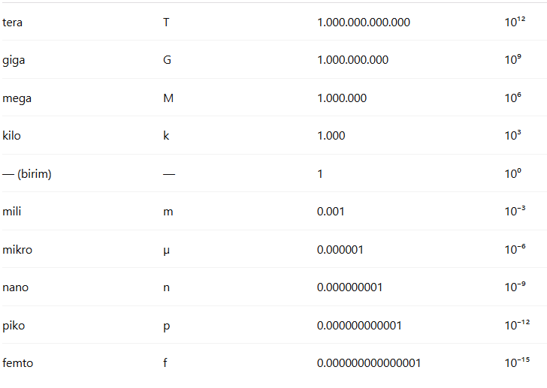
J (Akım Yoğunluğu Amper / mm^2 | 3 | 1740 | Primer taraftaki akım değerlerinin bulunması |  | Primer Litz teli hesabı => 0,1 X 267 | 266.49046457 | Diode V max hesabı | 489.58730159
Aw mm^2 Bobinin Pencere Alanı | 290 | 1741 | Δ Ilmag | 0.83957671667 | Sekonder Litz teli hesabı => 0,1 X 219 | 218.12041507 | Diode I max hesabı | 4.7995535507
Litz Teli Çapı mm | 0.1 |  | Primer akımının pik değeri => Ipp = | 6.758198431 | Shim Endüktans LS hesabı |  | Diode Güc kayıbı (W) | 6.9593526485
Al = | 0.000007085 |  | Primer akımının minimum değeri => Imp = | 5.7808113589 | Ls >= olmalı | 9.4504137339E-07 | Giriş Kapasitansı Seçimi
 | μe |  | Primer akımının ortalama(mean) değeri => Imp2 = | 6.269504895 | Toplam kaçak Pls W | 1.0634300663 | Ls > 7,15 E07 ise Ls = 2*7,15E07 | 1.8900827468E-06 | 1.8900827468
nH * Np^2 | μe |  | Primer Irmsp1 = | 5.2507531961 | Db ve Dc diyot kayıpları (sürekli kayıp değil) | 1.8610840933 | Tank Frekansı fr (Hz) | 14697776.685
 |  |  | Primer Irmsp2 = | 3.4374248538 | Çıkış Bobini Lout Hesabı |  | Tahmini Bekleme Süresi | 3.401875064E-08 | 34.01875064
FET | STP18NM60N |  | Toplam Primer Irms | 6.2758504405 | Lout (H) (M8796-ND) | 0.00017968541955 | Dclamp | 0.99319624987
Fet Rdsd ON (Fet iç direnci açıkken) OHM | 0.125 |  | Trafo Güç kaybı Pt | 21.135862538 | Ilout _RMS | 7.1547520006 | Vdrop (En düşük giriş gerilimi Cde) | 208.16286204
Fet Çıkış Kapasitansı Coss (100KHz, 100A)Farat | 2.8E-11 |  | Kayıp Güç Bütçem P | -56.177616665 | Çıkış bobini kaybı Plout | 0.071666666667 | Cin >= | 0.00039360987189 | 393.60987189
Fet Coss değeri ölçülürken Vds değeri | 400 |  |  |  |  | 179.68541955
Qg (C Cloumb) | 0.000000036
Mosfetin sürme gerilimi Vgs | 10 |  | Current Transformer (CT) Akım Hassasiyet Değerleri |  | Output Voltage Set Point |  | Slope Compensation
 |  |  | Ctrat Ip/Is = 100 PA1005.100QNL-ND | 100 | Rd Direnci | 13755 | me | 52282.014758
Shim için Llk Primer trafıdaki kaçak. | 6.549E-09 |  | Ip1 (Amper) | 7.8786852908 | Rg | 1989 | mMAG | 33109.941786
Shim için endüktansın DC direnc | 0.027 |  | Vp | 2 | Rf | 5100 | mSUM | 19172.072973
 |  |  | Rcs current sense (OHM) | 19.615640026 | Ce Zener kullanıldığından kullanımmayacak | 0.000000022 | RSC OHM (13K) | 26.720901944
DB ve DC Diyotları | MURS360 |  | Rcs üzerinde kaybolan güç | 0.07725874583 | Anahtarlama Frekansı Seçimi |  | Cc (Farat) | 0.000000001
 |  |  | Rr Reset Resistor | 1961.5640026 | Rt Direnci | 82000 | Rel | 26.720901944
Lout Endüktans DC direnci | 0.0007 |  | Rlf | 1000 | tOSC | 0.000005 | Cramp | 5.6E-11
 |  |  | Clf | 3.3E-10 | Ct ~560pF | 571.31707317 | Rrcs | 510
Çkış Kapasitörleri | REA1321470M200K |  | Flpf | 482532.32967 | Soft Start |  | Rrb | 10000
Kapasitör Sığası | 0.000047 |  | Cref | 0.000001 | Irt => mikro amper | 36.585365854
Kağsaitör ESR direnci | 0.03 |  | V ref = 5V | 5 | Soft Start Time | 0.05
 |  |  | V1 | 2.5 | Css ~470nF | 5.081300813E-07
Sekonder Doğrultucu Diode | TSCDT06065G1 |  | R1 OHM | 2370 | Anahtarlama Beklemesi
Sekonder Doğrultucu Diode Gerilim Düşümü | 1.45 |  | R2 OHM | 2370 | Radsh | 0 |  |  | VDD | 12
 |  |  | R3 OHM | 2370 | Fr | 14697776.685 |  |  | VDDboot | 0.6
 |  |  | R4 | 130350 | tdelay | 3.401875064E-08 |  |  | ıdboot | 5.1818181818
Giriş Kapasitesi Holdup Süresi |  |  | OUTPUT VOLTAGE SET POİNT |  | Rab=Rcd(Datasheet en az 13K olsun diyor) | 180.37501279
Ripple süresi |  |  | RA | 550000 | Rscl | 510 |  |  | RHI | 51
 |  |  | RB | 10000 | Q1 |  |  |  | RLI | 51
Ls Bobini | SRP1265A-220MTR-ND |  |  |  | Rj | 2000 |  |  | CHI | 2.2E-10
 |  |  |  |  | Rh | 10000 |  |  | CLI | 2.2E-10
Giriş Kapasitesi x 2 | PK2S221MND2545 |  |  |  | CF | 0.000000068 |  |  | Rbias | 5
 |  |  |  |  |  |  |  |  | Rboot | 2.2
Çıkış gerilimini sabit tutacak zener diode | SMBJ5382B-TPMSTR-ND |  |  |  |  |  |  |  | Dboot | MURS360T3G
Vf Zener | 1.2 |  |  |  |  |  |  |  | VCdd >= | 31666666667
Kullanılacak optokuplör (Standart paketi de tasarıma ekle) | TCLT1003 |  |  |  |  |  |  |  | RHO | 3.01
Vf Opto diode | 1.25 |  |  |  |  |  |  |  |  | 3.01
Opto ledinden akıcak akım 10ma | 0.01 |  |  |  |  |  |  |  |  | 3166666666.7

